학력정제
학위 피벗테이블 |  | 학위 1차 정제데이터 |  |  | 학위 1차 정제데이터 |  |  | 학위 1차 정제데이터 |  |  | 학위 3차 정제데이터

구분/소속/이름 | 개수 | 학위 | 박사 | 학위 수 | 학위 | 석사 | 학위 수 | 학위 | 학사 | 학위 수 | 학위 | 분야 | 학위 수 | 학위 정제 매뉴얼
박사 | 8 | 박사(8) | 공학박사 | 3 | 석사(21) | 경영학석사 | 7 | 학사(38) | 간호학사 | 1 | 박사(8) | 공학박사 | 3 | 1. 학위 피벗테이블 새로고침 하여 최신 학위 피벗 - '학력'시트와 연결
공학박사 | 3 |  | 이학박사 | 3 |  | 공학석사 | 6 |  | 건축학사 | 1 |  | 이학박사 | 3 | 2. 학력정제 메크로를 통해 '정렬표'에 맞게 정렬
김창수 | 1 |  | 동양철학박사 | 1 |  | 컨설팅학석사 | 2 |  | 경영학사 | 5 |  | 동양철학박사 | 1 | 3. 학위 3차 정제데이터에 필요에 맞게 복사, 붙여넣기, 가공
유길상 | 1 |  | 경영학박사 | 1 |  | 신학석사 | 2 |  | 경제학사 | 4 |  | 경영학박사 | 1
황운희 | 1 |  |  |  |  | 법학석사 | 2 |  | 공학사 | 13 | 석사(21) | 경영학석사 | 7 | * 학력정제 메크로 기능
동양철학박사 | 1 |  |  |  |  | 행정학석사 | 1 |  | 농학사 | 3 |  | 공학석사 | 6 | 목적: 피벗된 학위 현황을 제안서에 붙여넣을 수 있는 형태로 1차 가공
정영대 | 1 |  |  |  |  | 석사 | 0 |  | 문학사 | 1 |  | 컨설팅학석사 | 2 | 1. 복사: D4:N21 영역의 데이터를 복사하여 D23 영역에 붙여넣습니다
이학박사 | 3 |  |  |  |  | 농학석사 | 1 |  | 보건행정학사 | 1 |  | 법학석사 | 2 | 2. 정렬: 정렬표 기준으로 각 학위를 정렬합니다.
김민선 | 1 |  |  |  |  |  |  |  | 세무회계학사 | 1 |  | 행정학석사 | 1 | 3. 검수: 정렬표에 등록되지 않은 데이터는 맨 아래로 이동하며 노란색으로 표시됩니다 - 노란색 셀 확인필요
신광수 | 1 |  |  |  |  |  |  |  | 신학사 | 2 |  | 신학석사 | 2 | * 정렬표는 중요도 순으로 정렬되어있으며, 변동사항 있을 시, 원장님께 검토 받아서 순서 설정.
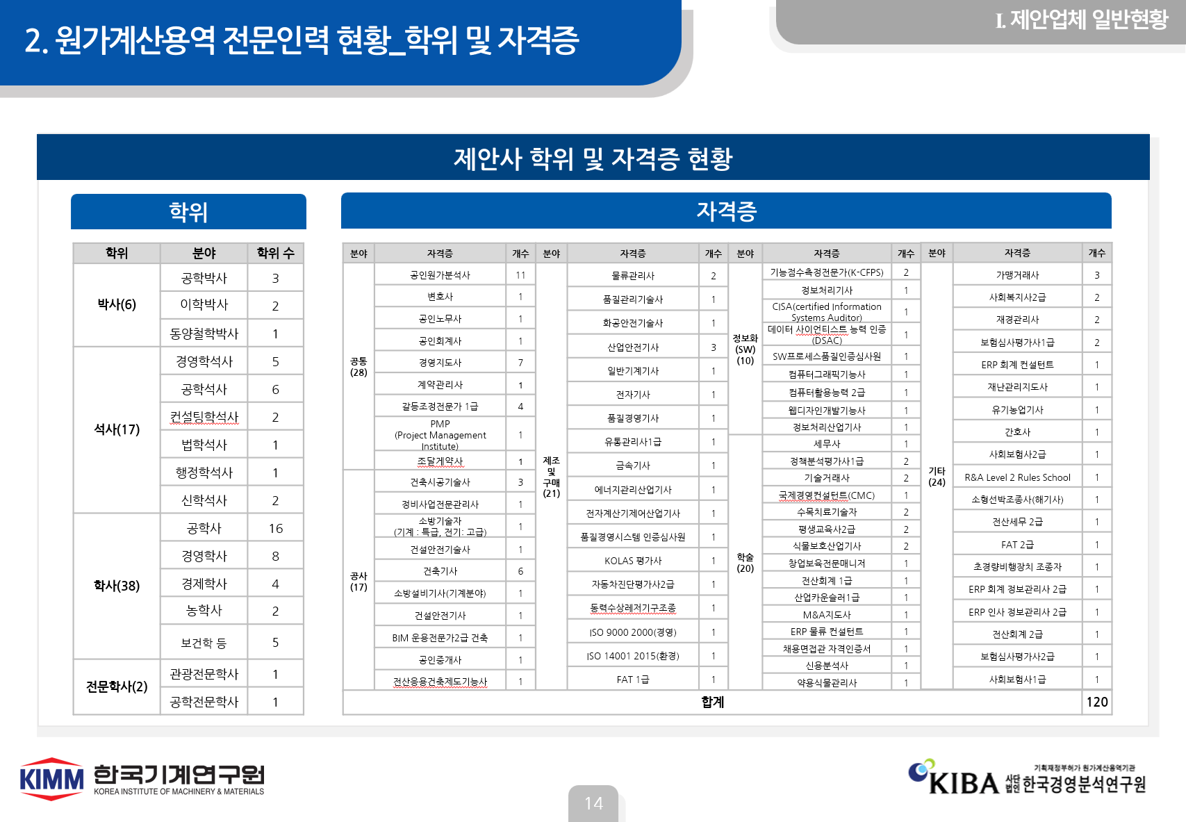
최한영 | 1 |  |  |  |  |  |  |  | 이학사 | 2 |  | 석사 | 0
경영학박사 | 1 |  |  |  |  |  |  |  | 행정학사 | 1 |  | 농학석사 | 1
김태욱 | 1 |  |  |  |  |  |  |  | 전문학사 |  | 학사(38) | 공학사 | 13
석사 | 21 |  |  |  |  |  |  |  | 공학전문학사 | 1 |  | 건축학사 | 1
경영학석사 | 7 |  |  |  |  |  |  |  | 공업전문학사 | 0 |  | 경영학사 | 5
권광민 | 1 |  |  |  |  |  |  |  | 법학사 경영학사 | 1 |  | 경제학사 | 4
김대식 | 1 |  |  |  |  |  |  |  | 공공인재학(법행정학사) | 0 |  | 보건행정학사 | 1
김민선 | 1 | 학위 2차 정제데이터 |  |  | 학위 2차 정제데이터 |  |  | 학위 2차 정제데이터 |  |  |  | 이학사 | 2
박판진 | 1 | 학위 | 박사 | 학위 수 | 학위 | 석사 | 학위 수 | 학위 | 학사 | 학위 수 |  | 신학사 | 2
신광수 | 1 | 박사(8) | 공학박사 | 3 | 석사(21) | 경영학석사 | 7 | 학사(38) | 공학사 | 14 |  | 행정학사 | 1
김태욱 | 1 |  | 이학박사 | 3 |  | 공학석사 | 6 |  | 건축학사 | 1 |  | 문학사 | 1
배병권 | 1 |  | 동양철학박사 | 1 |  | 콘설팅학석사 | 2 |  | 경영학사 | 5 |  | 농학사 | 3
공학석사 | 6 |  | 경영학박사 | 1 |  | 신학석사 | 2 |  | 경제학사 | 4 |  | 간호학사 | 1
김창수 | 1 |  |  |  |  | 법학석사 | 2 |  | 보건행정학사 | 1 |  | 세무회계학사 | 1
유길상 | 1 |  |  |  |  | 행정학석사 | 1 |  | 이학사 | 2 |  | 법학사 경영학사 | 1
정재훈 | 1 |  |  |  |  | 석사 | 0 |  | 신학사 | 2 |  | 전문학사
피욱환 | 1 |  |  |  |  | 농학석사 | 1 |  | 행정학사 | 1 |  | 공학전문학사 | 1
황운희 | 1 |  |  |  |  |  |  |  | 문학사 | 1 |  | 공업전문학사
최한영 | 1 |  |  |  |  |  |  |  | 농학사 | 3 |  | 공공인재학(법행정학사) | 1
법학석사 | 2 |  |  |  |  |  |  |  | 간호학사 | 1
이병준 | 1 |  |  |  |  |  |  |  | 세무회계학사 | 1
강종균 | 1 |  |  |  |  |  |  |  | 법학사 경영학사 | 1
신학석사 | 2 |  |  |  |  |  |  |  | 전문학사 | 2
정영대 | 1 |  |  |  |  |  |  |  | 공학전문학사 | 1
조형찬 | 1 |  |  |  |  |  |  |  | 공업전문학사 | 1
컨설팅학석사 | 2 |  |  |  |  |  |  |  | 공공인재학(법행정학사) | 1
신동명 | 1 | 학위 2차 정제데이터 |  |  | 학위 2차 정제데이터 |  |  | 학위 2차 정제데이터
표순천 | 1
행정학석사 | 1
하은정 | 1
농학석사 | 1
김현진 | 1
학사 | 38
간호학사 | 1
김혜미 | 1
건축학사 | 1
이길훈 | 1
경영학사 | 5
권광민 | 1
김민선 | 1
유옥수 | 1
이규희 | 1
이동환 | 1
경제학사 | 4
박판진 | 1
박희성 | 1
신동명 | 1
표순천 | 1
공학사 | 14
김민선 | 1
김종훈 | 1
김창수 | 1
박미야 | 1
변정도 | 1
신광수 | 1
유길상 | 1
이병준 | 1
정재훈 | 1
최내현 | 1
황운희 | 1
최재운 | 1
김태욱 | 1
한재희 | 1
농학사 | 3
김민선 | 1
신광수 | 1
김현진 | 1
문학사 | 1
신광수 | 1
보건행정학사 | 1
하은정 | 1
세무회계학사 | 1
하은정 | 1
신학사 | 2
정영대 | 1
조형찬 | 1
이학사 | 2
김대식 | 1
최한영 | 1
행정학사 | 1
김민선 | 1
법학사 경영학사 | 1
강종균 | 1
공공인재학(법행정학사) | 1
배다현 | 1
전문학사 | 2
공학전문학사 | 1
장연주 | 1
공업전문학사 | 1
김진이 | 1
고졸 | 2
고졸 | 2
김연화 | 1
김나경 | 1
(비어 있음) | 3
(비어 있음) | 3
강정구 | 1
김석표 | 1
김재희 | 1
총합계 | 74

